15일
3월 15일 수요일

*서비스명 : h!Story
 | histroy + hi(어서와)
*팀명 : h!-five

NO | 테이블 | 테이블명 | 항목
1 | 회원가입/로그인 (마스터-ID) | USER_H | ID, 비밀번호, 생년월일, 성별, 닉네임, 이메일, 지역, 등급(레벨), 프로필 사진주소, 프로필 내용 | 개인정보 | 회원가입시 인증메일발송 비번재설정(이메일전송) 등급업(공감순) | 회원가입 개인정보수정 닉네임/ID/EMAIL 중복확인
2 | 블로그 | BLOG_H | ID, 테마(배경), 블로그타이틀 | 블로그 정보
3 | 카테고리 | CATEGORY_H | SEQ,ID,카테고리명, 상태(0-정상/1-비밀/2-삭제)
4 | 포스트 | POST_H | 카테고리, 주제, 제목, 내용, 작성일, 해시태그, ID, SEQ, 상태(0-정상/1-비밀/2-삭제), 공감수 |  | 삭제-상태변경(삭제된 글입니다) | 카테고리 옆 글갯수 표시
5 | 첨부파일 | BOX_H | 첨부파일폴더명(IMAGE/FILE), 저장이름(***/ID_BOARDSEQ_001.JPG),원본이름, SEQ, BOARDSEQ
6 | 게시판댓글 | COMMENT_H | SEQ,포스트SEQ, ID, 닉네임, 내용, 작성일, 부모글,상태(0-정상/1-비밀/2-삭제) |  | 삭제-상태변경(삭제된 글입니다/비밀 답글입니다.) | 댓글, 대댓글
7 | 쪽지 | MESS | SEQ,ID, 상대ID, 날짜, 상태(1-읽음/2-미확인/3-삭제), 내용
8 | 글 공감 |  | 글SEQ, ID, 날짜, 성별, 지역, 나이 | 통계때문 | 즐겨찾기-글
9 | 팔로우 | FOLLOW_H | ID, 상대ID, 날짜, 성별 | 통계때문 | 즐겨찾기-이웃
10 | 방문자 | VISIT_H | 날짜, ID, 성별 | 통계때문 | 무조건 올라가기
11 | 검색어저장 |  | 검색어, 날짜, 성별 | 통계때문 | INSERT만 | 가능하면 -연관검색어

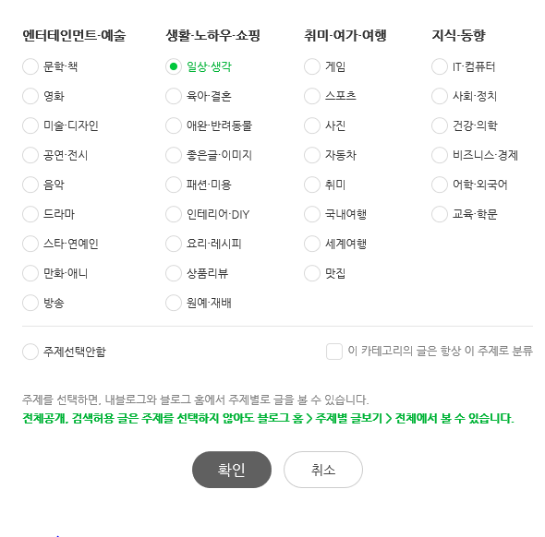
통계 할수 있는 것 |  |  |  |  | 글작성시 주제 설정
메인에 | 관심사별 추천글
 | 실시간 급상승 글 (공감-1시간내)
 | 검색어(1시간내)
 | 이달의 베스트 블로거 - 4명
 | 성별 좋아하는 글(공감) - 일간/주간(월~일)/월간
 | 연령대별 좋아하는 글(공감)
화면상단에 위치
블로그별 통계 | 공감수 순위- 일간/주간(월~일)/월간
 | 댓글수 순위- 일간/주간(월~일)/월간
 | 방문자 수 - 성별, 연령, 일간/주간(월~일)/월간
블로그관리 | 즐겨찾기-글 리스트
 | 즐겨찾기-이웃리스트

16일
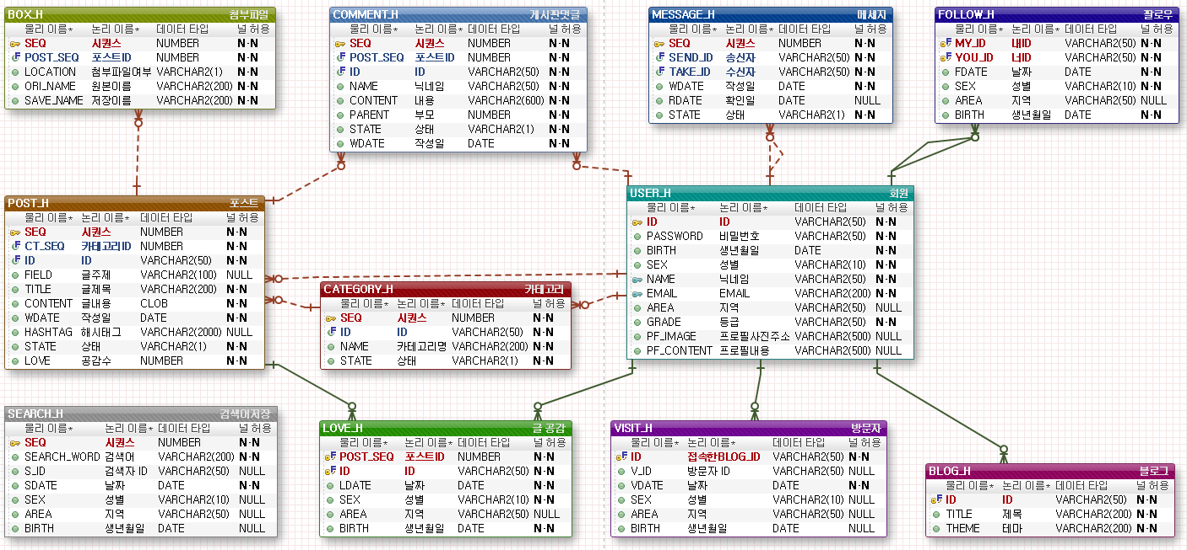

EXERD

